Hoja1
github

Practica 1

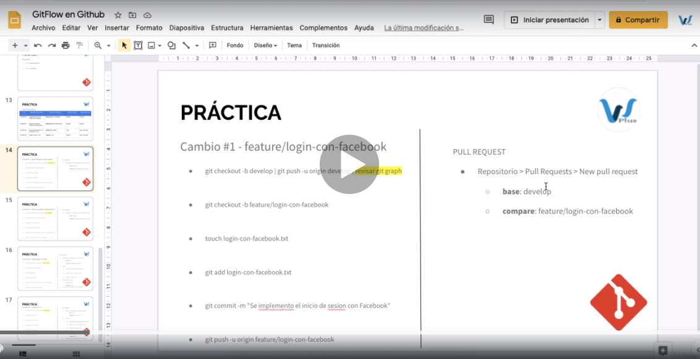

comando | caracteristica | orden opcional
git checkout -b develop | crea la rama develop local | 3
git branch | visualizar ramas | 2
git push -u origin develop | sube la rama al origin github | 4
git checkout -b features/login-con-facebook | creo rama
touch login-con-facebook.txt | crea archivo txt nuevo
git add login-con-facebook.txt | agregar archivo al git antes de la subida
git commit -m "se agregl el archivo" | confirma los cambios
git push -u origin features/login-con-facebook | subo el archvio a la rama en github
git clone |  | 1
git checkout -b | crea rama en una rama existente
gti branch | lista ramas
git pull origin "rama" | descarga los ultimos cambios de la rama | 5

primero se debe de clonar , luego se debe de hacer un checkout para poder ubicarnos en la rama ,luego creamos una rama local ,luego subimos la rama al git ,luego descargamos los ultimos cambios,lo demas ya dentro del software

